상품제안서
에스모도 214 15W 3in1 폴딩 멀티 고속 무선 충전기 | 상품코드: F01373

 |  |  |  |  |  |  | 02-412-0044 | www.easy1.co.kr
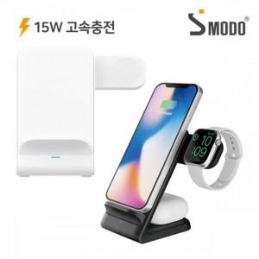

【상세/제작정보】 | .

【인쇄/포장옵션】 | 실크, 레이저 / 포장지포장

【공급단가】 | 수량 | 50~ | 100~ | 300~ | 500~ | 1,000~
*VAT별도 | 단가 | 14,540원 | 14,200원 | 13,970원 | 13,630원 | 13,060원

【상품 URL】 | https://easy1.co.kr:443/src/goods_detail.php?gdno=1373

